NewCoo
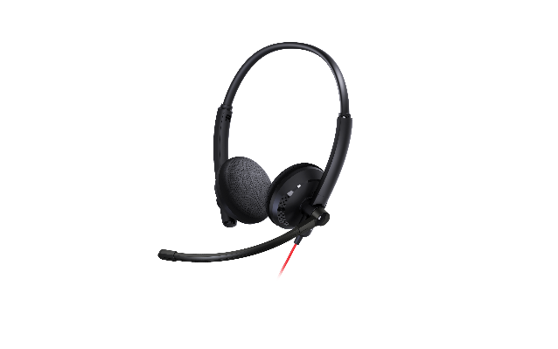
产品规格参数
产品图片
基础参数 | 产品名称 | NewCoo
 | 中文全称 | 专业头戴降噪有线会议耳机
 | 产品型号 | NC-WH2201
 | 颜色 | 黑色 （耳机-黑色、线缆-红色）
 | 材质 | 塑胶、金属、皮革
 | 耳垫类型 | 记忆棉耳罩，蛋白皮面
 | 头带类型 | 可调节金属头带
 | 佩戴方式 | 头戴式
主麦克风规格 | 尺寸 | Φ4.0*1.5
 | 指向性 | 单指向
 | 工作电压 | 1.1V - 4.5V
 | 灵敏度 | -40 ± 3dB(0dB =1V/PA)
 | 阻抗 | MAX2.2K
 | 频率范围 | 100Hz - 10KHz
副麦克风规格 | 尺寸 | Φ6.0*2.7
 | 指向性 | 全指向
 | 工作电压 | 1.1V - 4.5V
 | 灵敏度 | -40 ± 2dB(0dB =1V/PA)
 | 阻抗 | MAX2.2K
 | 频率范围 | 100Hz - 10KHz
扬声器规格 | 驱动方式 | 动圈式
 | 喇叭直径 | 27mm
 | 扬声器 | 单声道，立体声
 | 喇叭阻抗 | 32 Ω±15_%
 | 灵敏度（at 1KH 1mW） | 105_± 3 dB
 | 声道平衡（at 1KH 1mW） | ≤3 dB
 | 额定功率 | 15 mW
 | 最大功率 | 50 mW
 | 失真（at 1KHZ 1mW） | ≤5%
 | 频率范围 | 20Hz - 20KHz
降噪处理 | 降噪技术 | ENC降噪
 | 降噪能力 | 降噪深度可达 50dB
 | 噪声屏蔽 | 除佩戴人员外，90%的噪声屏蔽
系统适配 | 系统适配 | Windows、MAC、Android
 | 接口类型 | USB-C（附送USB-C转USB-A的转换器）
操作方式 | 线控按键 | 麦克风静音开关
 |  | 耳机音量+
 |  | 耳机音量-
 |  | 耳机静音开关
 | 功能指示灯 | 麦克风静音指示灯
 |  | 耳机静音指示灯
有线长度 | 线长 | 187cm
包装 | 包装清单 | 耳机
 |  | 保护袋（绒布袋）
 |  | USB-C转USB-A（转接头)
 |  | 使用说明书
 | 包装尺寸 （宽度 / 高度 / 深度） | 160 x 49.5 x 173mm
 | 重量 | 116g （净重）
 |  | 215g （含包装及附件）

